Figura 1 sito
Figura 1: Trend e proiezioni delle emissioni totali di gas serra (incluso LULUCF)
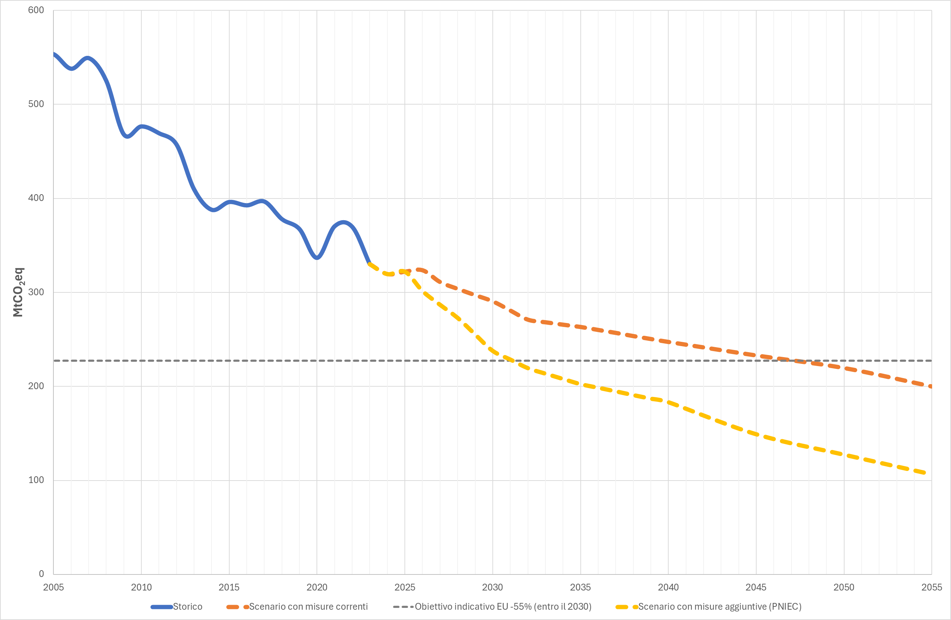

Fonte: elaborazioni ISPRA

Figura 2 sito
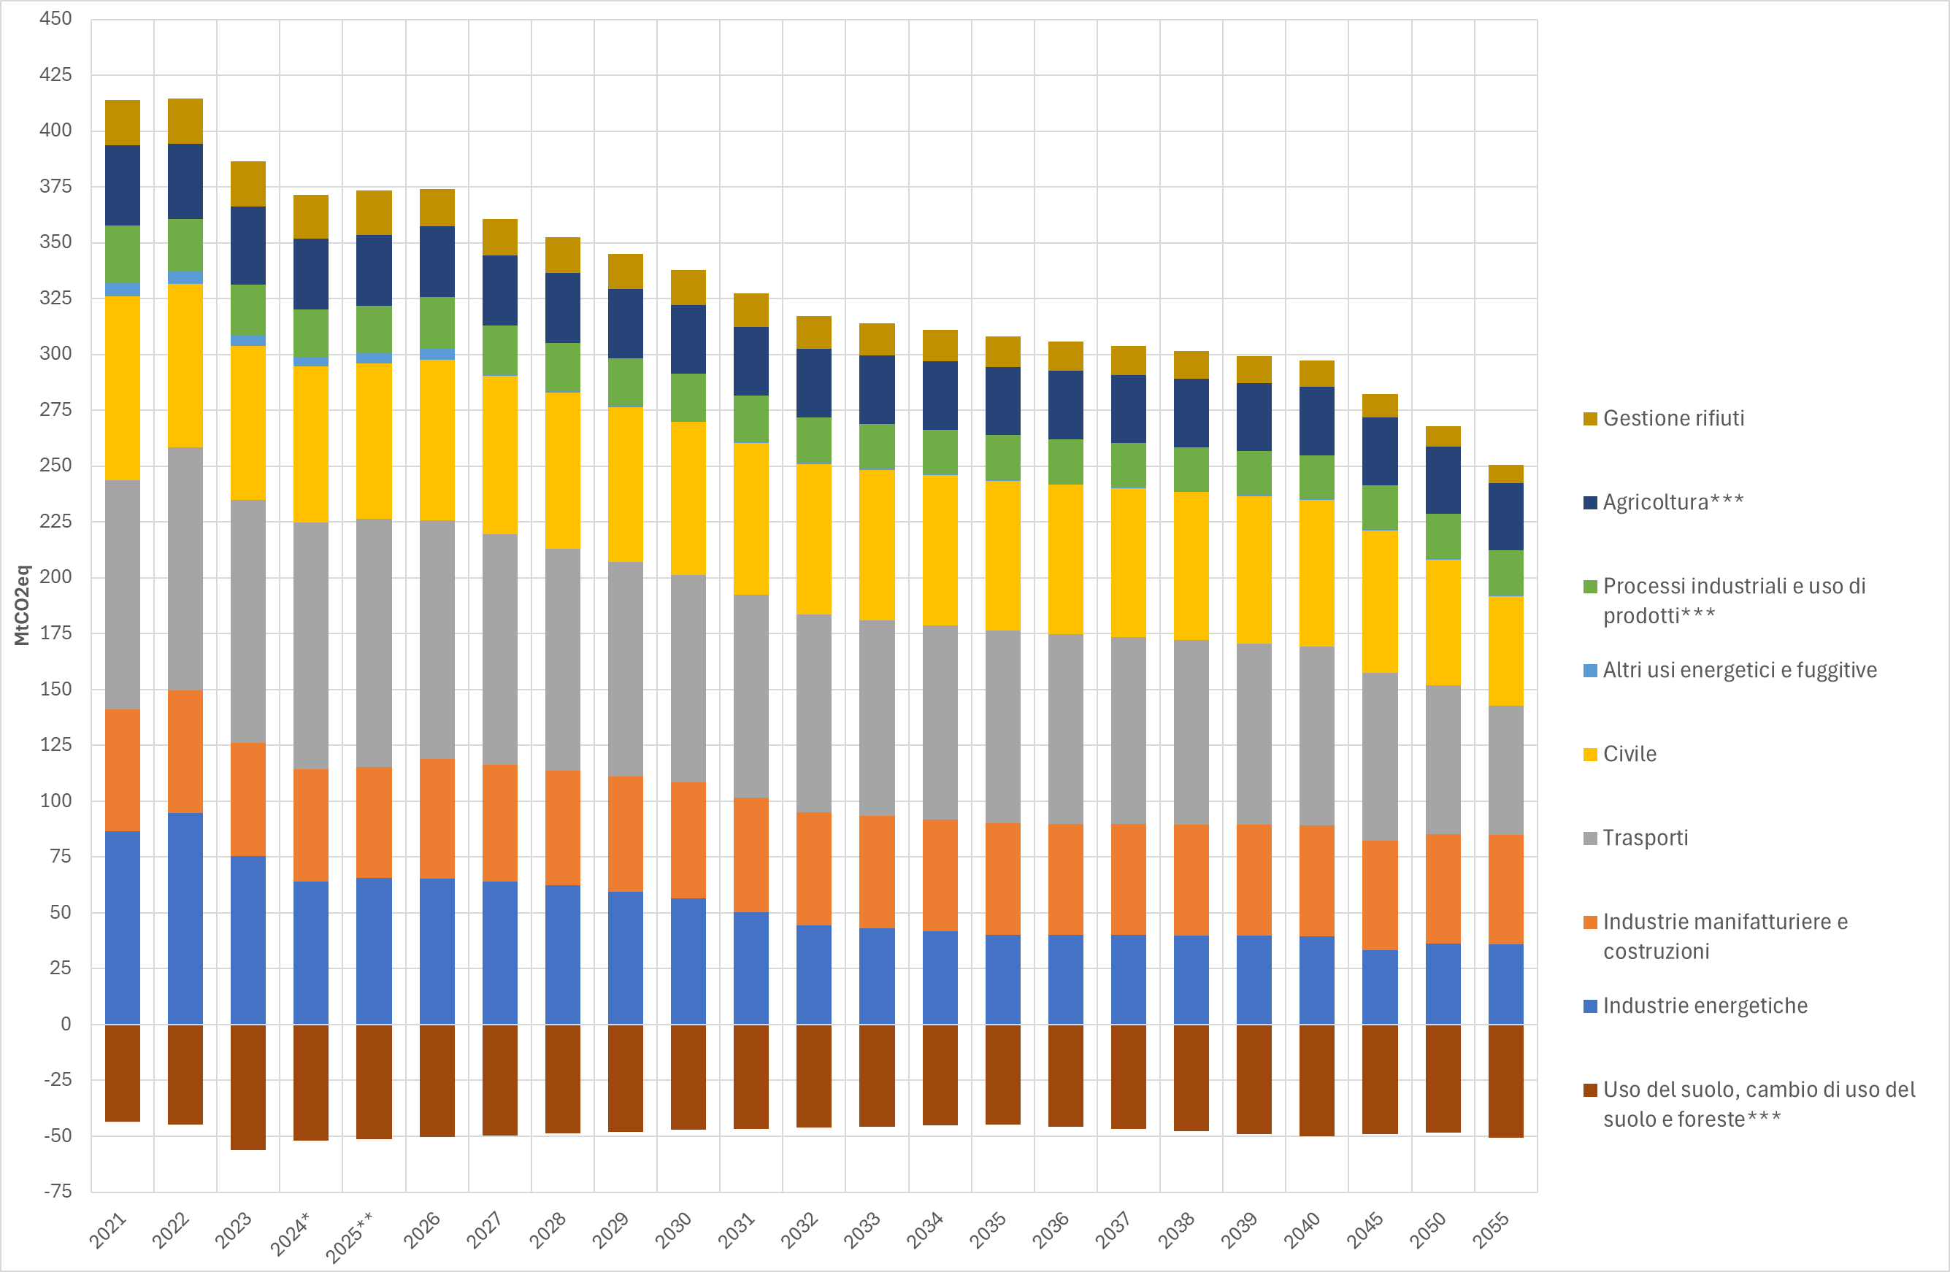
Figura 2: Emissioni di gas serra in atmosfera: scenario per settore con misure correnti

Fonte: elaborazioni ISPRA

Figura 3 sito
Figura 3: Emissioni di gas serra in atmosfera: scenario per settore con misure PNIEC
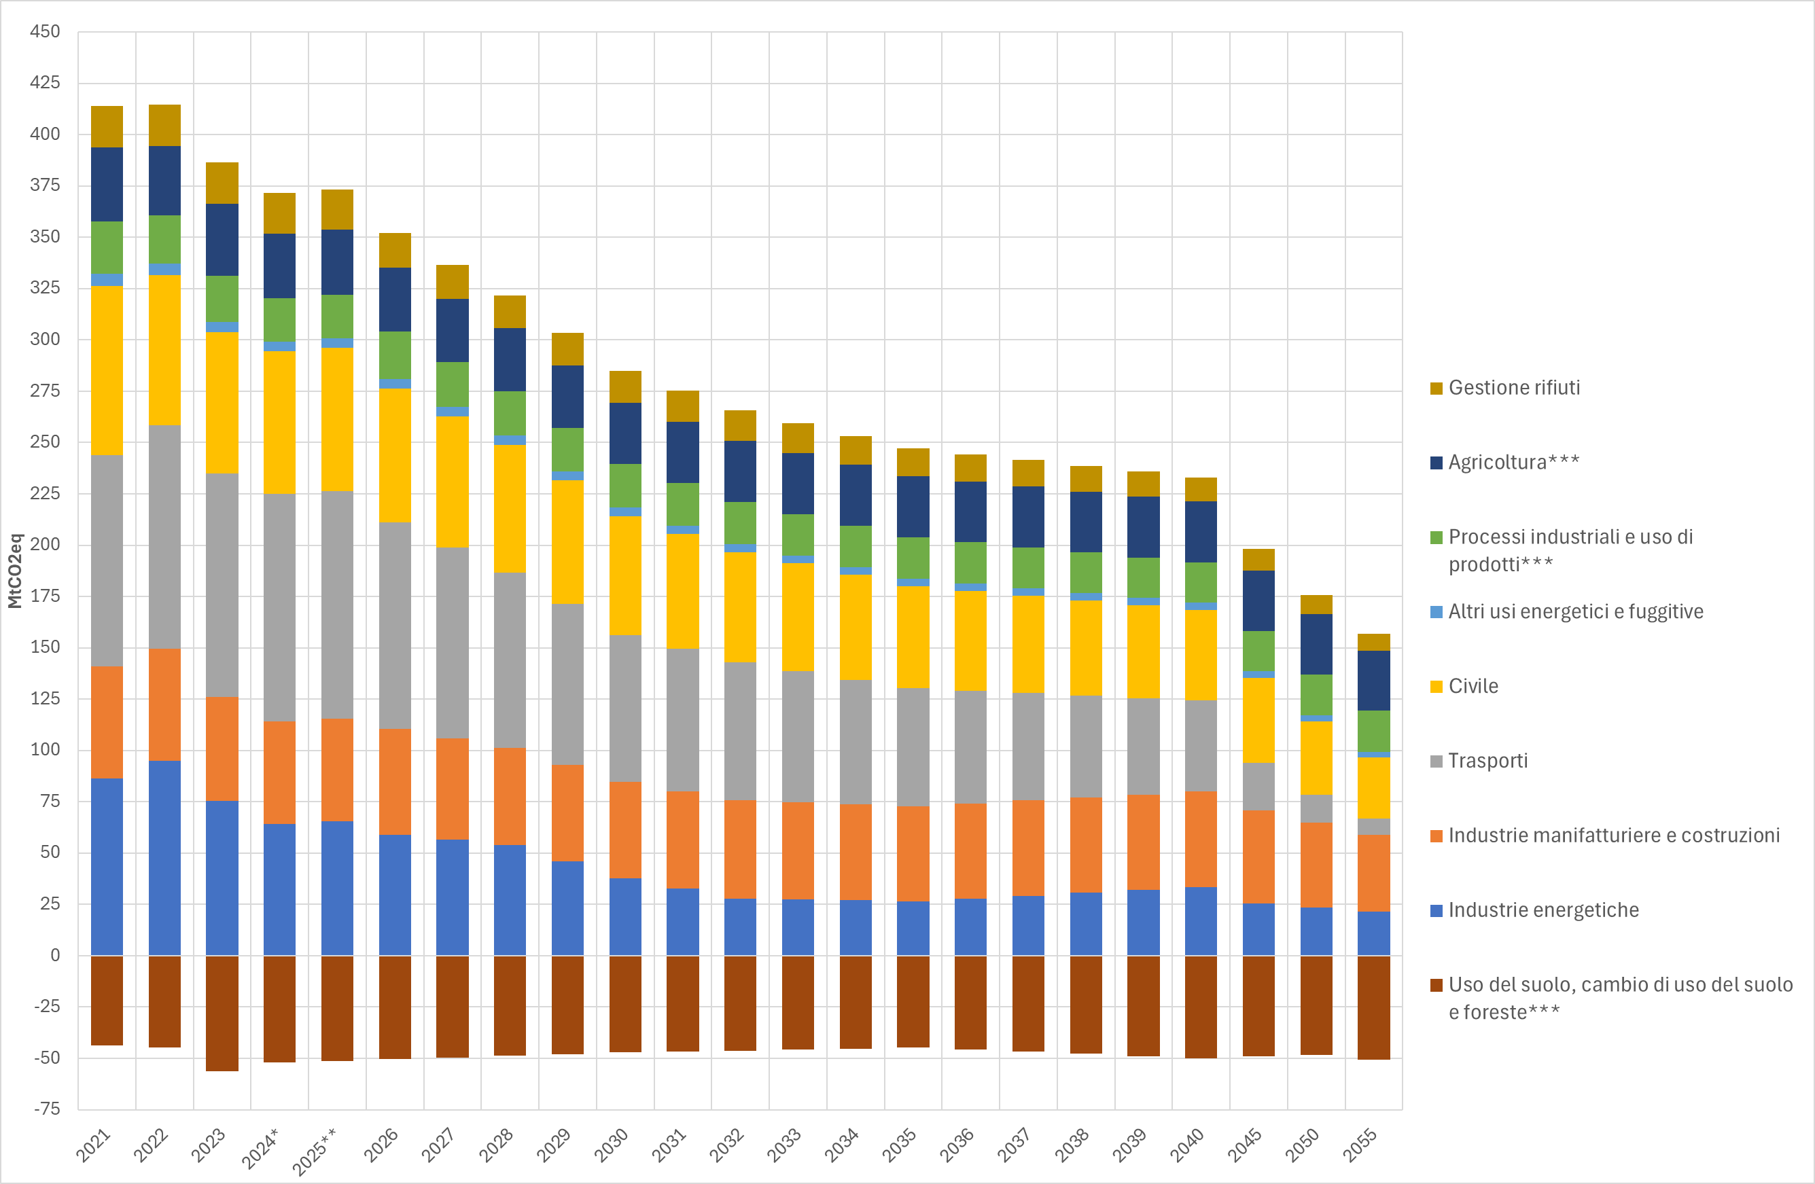

Fonte: elaborazioni ISPRA

